2022_11_data
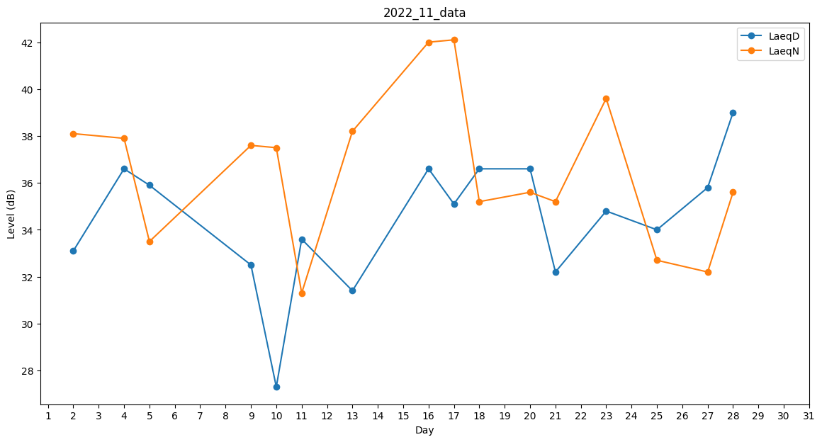
Day | LaeqD | LaeqN
1 | 0 | 0
2 | 33.1 | 38.1
3 | 29.7 | 0
4 | 36.6 | 37.9
5 | 35.9 | 33.5
6 | 0 | 41
7 | 0 | 39.8
8 | 0 | 35.2
9 | 32.5 | 37.6
10 | 27.3 | 37.5
11 | 33.6 | 31.3
12 | 0 | 0
13 | 31.4 | 38.2
14 | 39.2 | 0
15 | 0 | 34.9
16 | 36.6 | 42
17 | 35.1 | 42.1
18 | 36.6 | 35.2
19 | 32.7 | 0
20 | 36.6 | 35.6
21 | 32.2 | 35.2
22 | 0 | 35.2
23 | 34.8 | 39.6
24 | 34.8 | 0
25 | 34 | 32.7
26 | 0 | 32
27 | 35.8 | 32.2
28 | 39 | 35.6
29 | 0 | 33.1
30 | 0 | 41.1

